エビデンス
試験エビデンス |  |  | システム名 | 在庫管理システム | 作成者 | 笹川
 |  |  | 業務分類 | Admin
 |  |  | 機能 | 在庫センター情報 管理者名検索 | 作成日 | 2025-06-20
 |  |  | 機能ID | IT01F004
項番 |  | 1-1

 | 出力画面

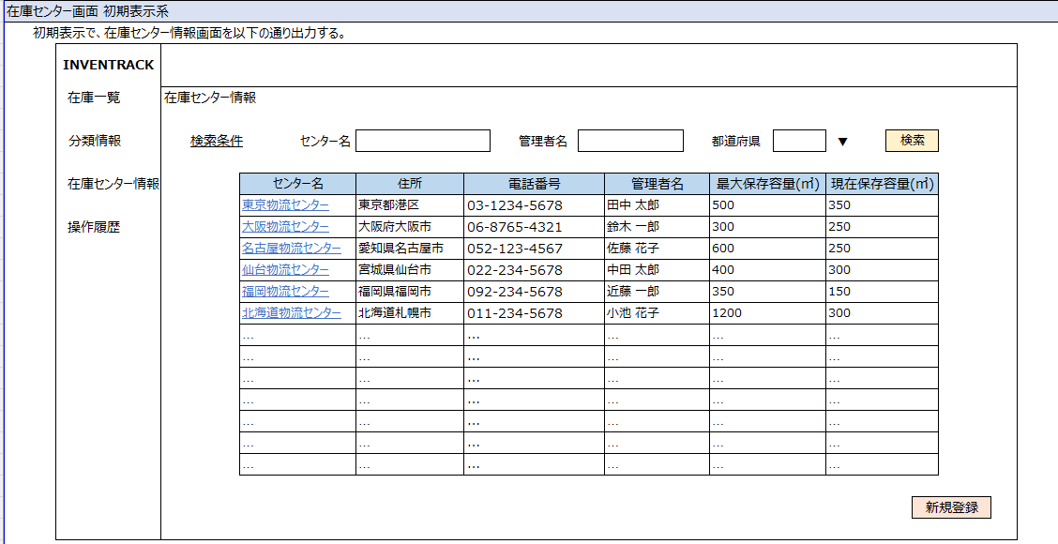
 | 画面イメージ

項番 |  | 1-2

 | 対象データ
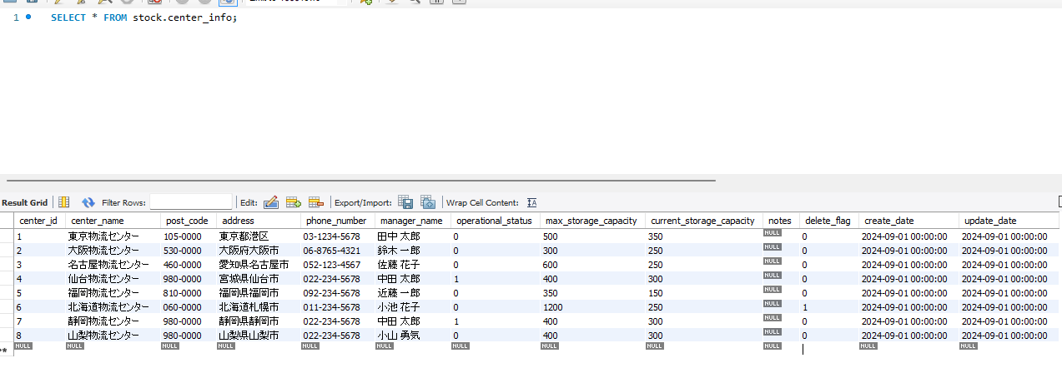

 | 出力結果

項番 |  | 2-1

 | 出力画面(入力時)

 | 出力画面(検索処理実行後)

 | 画面イメージ

項番 |  | 2-2

 | 出力画面(入力時)

 | 出力画面(検索処理実行後)

項番 |  | 3-2

 | 出力画面(入力時)

 | 出力画面(検索処理実行後)

項番 |  | 3-1

 | 出力画面(入力時)
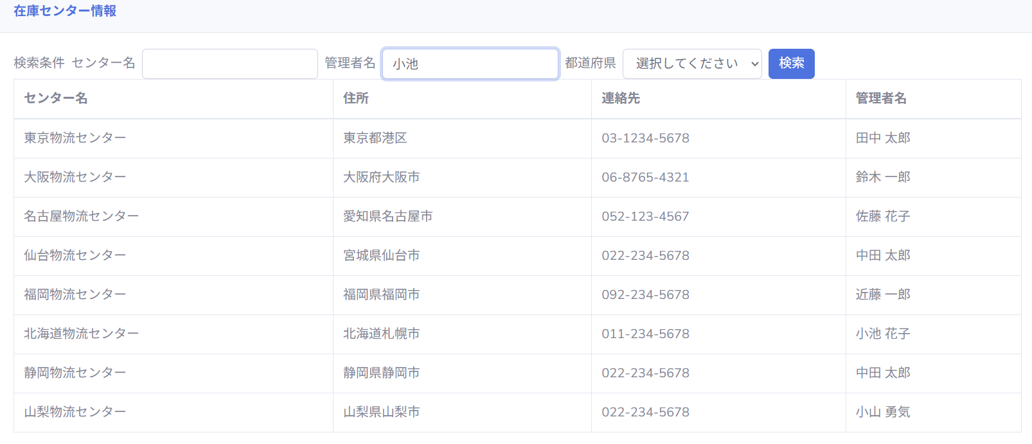

 | 出力画面(検索処理実行後)

 | 画面イメージ

項番 |  | 3-1

 | 出力画面(入力時)
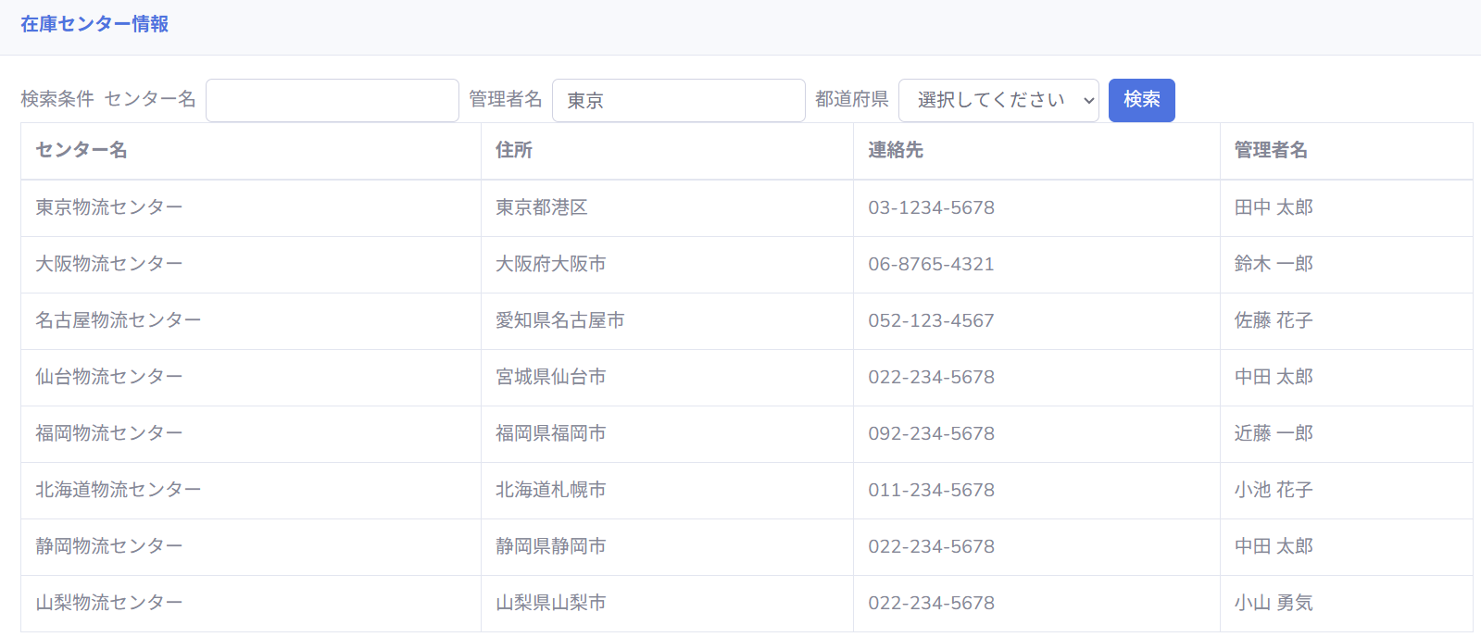

 | 出力画面(検索処理実行後)

項番 |  | 3-3

 | 出力画面(入力時)

 | 出力画面(検索処理実行後)

項番 |  | 3-4

 | 出力画面(入力時)

 | 出力画面(検索処理実行後)

 | 画面イメージ

項番 |  | 3-5

 | 出力画面(入力時)

 | 出力画面(検索処理実行後)

項番 |  | 4-1

 | 出力画面(入力時)

 | 出力画面(検索処理実行後)

項番 |  | ５-1

 | 出力画面(入力時)

 | 出力画面(検索処理実行後)

 | 画面イメージ

項番 |  | ５-2

 | 出力画面(入力時)

 | 出力画面(検索処理実行後)

項番 |  | 6-1

 | 出力画面(入力時)

 | 出力画面(検索処理実行後)

